書式（数値）
POICellFormatterのテスト用シート

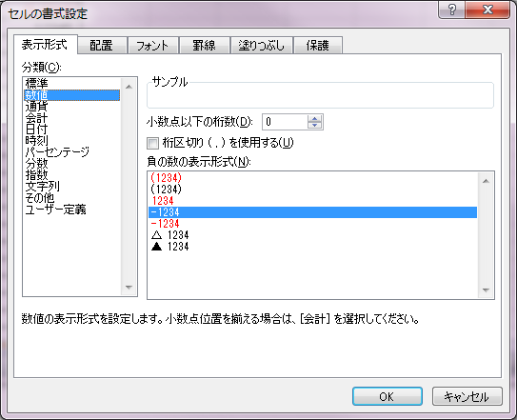
No. | 説明 | テストケース | テスト結果 | インデックス | フォーマット
1 | (-123)(正の数) | 12345 | 12345 | 177 | 0_
2 | (-123)(負の数) | -12345 | -12345 | 177 | 0_
3 | (-123)(小数桁数2) | 12.35 | 12.35 | 178 | 0.00_
4 | (-123)(小数桁数4) | 12.3450 | 12.3450 | 179 | 0.0000_
5 | (-123)(桁区切り) | 12,345 | 12,345 | 180 | #,##0_
6 | (-123)(桁区切り)(小数桁数2) | 1,234.50 | 1,234.50 | 181 | #,##0.00_
7 | (123)(赤)(正の数) | 12345 | 12345 | 182 | 0_);[Red]\(0\)
8 | (123)(赤)(負の数) | (12345) | (12345) | 182 | 0_);[Red]\(0\)
9 | (123)(赤)(負の数)（桁区切り）（小数桁数） | (1,234.5) | (1,234.5) | 188 | #,##0.0_);[Red]\(#,##0.0\)
10 | (123)(黒)(正の数) | 12345 | 12345 | 183 | 0_);\(0\)
11 | (123)(黒)(負の数) | (12345) | (12345) | 183 | 0_);\(0\)
12 | (123)(黒)(負の数)（桁区切り）（小数桁数） | (1,234.5) | (1,234.5) | 189 | #,##0.0_);\(#,##0.0\)
13 | 123(赤)（正の数） | 12345 | 12345 | 184 | 0;[Red]0
14 | 123(赤)（負の数） | 12345 | 12345 | 184 | 0;[Red]0 | 色のみだと正と負の区別がつかないため、符号を付ける。
15 | 123(赤)（負の数）（桁区切り）（小数桁数） | 1,234.5 | 1,234.5 | 190 | #,##0.0;[Red]#,##0.0 | 色のみだと正と負の区別がつかないため、符号を付ける。
16 | -123(黒)(正の数) | 12345 | 12345 | 177 | 0_
17 | -123(黒)(負の数) | -12345 | -12345 | 177 | 0_
18 | -123(黒)(負の数)（桁区切り）（小数桁数） | -1,234.5 | -1,234.5 | 191 | #,##0.0_
19 | -123(赤)（正の数） | 12345 | 12345 | 185 | 0_ ;[Red]\-0\
20 | -123(赤)（負の数） | -12345 | -12345 | 185 | 0_ ;[Red]\-0\
21 | -123(赤)（負の数）（桁区切り）（小数桁数） | -1,234.5 | -1,234.5 | 192 | #,##0.0_ ;[Red]\-#,##0.0\
22 | △123（正の数） | 12345 | 12345 | 186 | 0;"△ "0
23 | △123（負の数） | △ 12345 | △ 12345 | 186 | 0;"△ "0
24 | △123（負の数）（桁区切り）（小数桁数） | △ 1,234.5 | △ 1,234.5 | 193 | #,##0.0;"△ "#,##0.0
25 | ▲123（正の数） | 12345 | 12345 | 187 | 0;"▲ "0
26 | ▲123（負の数） | ▲ 12345 | ▲ 12345 | 187 | 0;"▲ "0
27 | ▲123（負の数）（桁区切り）（小数桁数） | ▲ 1,234.5 | ▲ 1,234.5
28
29
30

書式（通貨）
POICellFormatterのテスト用シート

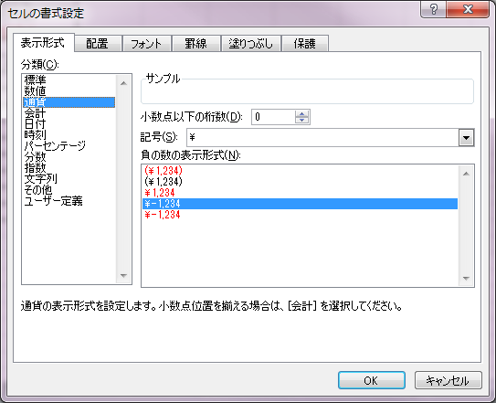
No. | 説明 | テストケース | テスト結果 | インデックス | フォーマット
1 | (\1,234)(赤)（正の数） | ¥12,345 | ¥12,345 | 195 | ¥#,##0_);[Red]\("¥"#,##0\)
2 | (\1,234)(赤)（負の数） | (¥12,345) | (¥12,345) | 195 | ¥#,##0_);[Red]\("¥"#,##0\)
3 | (\1,234)(赤)（負の数）（小数） | (¥1,234.5) | (¥1,234.5) | 196 | ¥#,##0.0_);[Red]\("¥"#,##0.0\)
4 | (\1,234)(黒)（正の数） | ¥12,345 | ¥12,345 | 197 | ¥#,##0_);\("¥"#,##0\)
5 | (\1,234)(黒)（負の数） | (¥12,345) | (¥12,345) | 197 | ¥#,##0_);\("¥"#,##0\)
6 | (\1,234)(黒)（負の数）（小数） | (¥1,234.5) | (¥1,234.5) | 198 | ¥#,##0.0_);\("¥"#,##0.0\)
7 | \1,234(赤)（正の数） | ¥12,345 | ¥12,345 | 199 | ¥#,##0;[Red]"¥"#,##0
8 | \1,234(赤)（負の数） | ¥12,345 | ¥12,345 | 199 | ¥#,##0;[Red]"¥"#,##0
9 | \1,234(赤)（負の数）（小数） | ¥1,234.5 | ¥1,234.5 | 200 | ¥#,##0.0;[Red]"¥"#,##0.0
10 | \-1,234(黒)（正の数） | ¥12,345 | ¥12,345 | 5 | ¥#,##0;"¥"\-#,##0
11 | \-1,234(黒)（負の数） | ¥-12,345 | ¥-12,345 | 5 | ¥#,##0;"¥"\-#,##0
12 | \-1,234(黒)（負の数）（小数） | ¥-1,234.5 | ¥-1,234.5 | 201 | ¥#,##0.0;"¥"\-#,##0.0
13 | \-1,234(赤)（正の数） | ¥12,345 | ¥12,345 | 6 | ¥#,##0;[Red]"¥"\-#,##0
14 | \-1,234(赤)（負の数） | ¥-12,345 | ¥-12,345 | 6 | ¥#,##0;[Red]"¥"\-#,##0
15 | \-1,234(赤)（負の数）（小数） | ¥-1,234.5 | ¥-1,234.5 | 202 | ¥#,##0.0;[Red]"¥"\-#,##0.0
16 | ($1,234)(赤)（正の数） | $12,345 | $12,345 | 24 | \$#,##0_);[Red]\(\$#,##0\)
17 | ($1,234)(赤)（負の数） | ($12,345) | ($12,345) | 24 | \$#,##0_);[Red]\(\$#,##0\)
18 | ($1,234)(赤)（負の数）（小数） | ($1,234.50) | ($1,234.50) | 26 | \$#,##0.00_);[Red]\(\$#,##0.00\)
19 | \-1,234(赤)（正の数） | 12,345 | 12,345
20 | \-1,234(赤)（負の数） | (12,345) | -12,345
21 | \-1,234(赤)（負の数）（小数） | (1,235) | -1,235
22
23
24

書式（会計）
POICellFormatterのテスト用シート

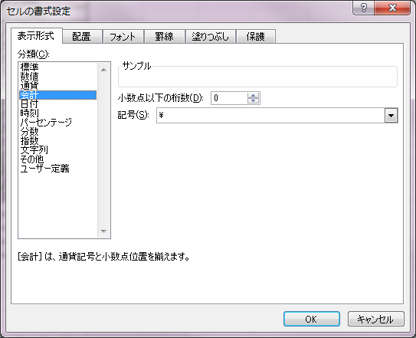
No. | 説明 | テストケース | テスト結果 | インデックス | フォーマット
1 | (記号\)（正の数） | ¥12,345 | ¥12,345 | 42 | _ "¥"* #,##0_ ;_ "¥"* \-#,##0_ ;_ "¥"* "-"_ ;_ @_ | 記号の前にタブを入れる
2 | (記号\)（負の数） | ¥-12,345 | ¥-12,345 | 42 | _ "¥"* #,##0_ ;_ "¥"* \-#,##0_ ;_ "¥"* "-"_ ;_ @_
3 | (記号\)（負の数）（小数） | ¥-1,234.5 | ¥-1,234.5 | 203 | _ "¥"* #,##0.0_ ;_ "¥"* \-#,##0.0_ ;_ "¥"* "-"?_ ;_ @_
4 | (記号なし)（正の数） | 12,345 | 12,345 | 41 | _ * #,##0_ ;_ * \-#,##0_ ;_ * "-"_ ;_ @_
5 | (記号なし)（負の数） | -12,345 | -12,345 | 41 | _ * #,##0_ ;_ * \-#,##0_ ;_ * "-"_ ;_ @_
6 | (記号なし)（負の数）（小数） | -1,234.5 | -1,234.5 | 249 | _ * #,##0.0_ ;_ * \-#,##0.0_ ;_ * "-"?_ ;_ @_
7 | (記号$)（正の数） | $12,345 | $12,345 | 205 | _-\$* #,##0_ ;_-\$* \-#,##0\ ;_-\$* "-"_ ;_-@_
8 | (記号$)（負の数） | $-12,345 | $-12,345 | 205 | _-\$* #,##0_ ;_-\$* \-#,##0\ ;_-\$* "-"_ ;_-@_
9 | (記号$)（負の数）（小数） | $-1,234.5 | $-1,234.5 | 206 | _-\$* #,##0.0_ ;_-\$* \-#,##0.0\ ;_-\$* "-"?_ ;_-@_
10 | (記号€)（正の数） | 12,345 € | 12,345 € | 253 | _-* #,##0\ [$€-407]_-;\-* #,##0\ [$€-407]_-;_-* "-"\ [$€-407]_-;_-@_-
11 | (記号€)（負の数） | -12,345 € | -12,345 € | 253 | _-* #,##0\ [$€-407]_-;\-* #,##0\ [$€-407]_-;_-* "-"\ [$€-407]_-;_-@_-
12 | (記号€)（負の数）（小数） | -1,234.50 € | -1,234.50 € | 252 | _-* #,##0.00\ [$€-407]_-;\-* #,##0.00\ [$€-407]_-;_-* "-"??\ [$€-407]_-;_-@_-
13

 |  |  | \ 12,345

書式（日付）
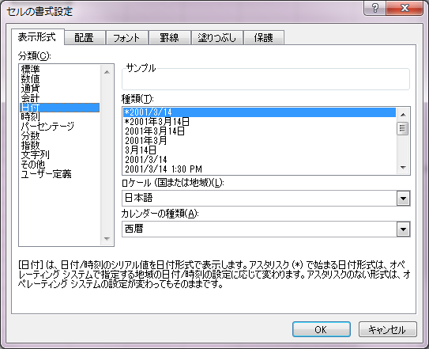
POICellFormatterのテスト用シート
 |  |  |  |  |  | （ロケール：日本語）、（カレンダーの種類：西暦）
No. | 説明 | テストケース | テスト結果 | インデックス | フォーマット
1 | *2001/3/14 | 2012-02-29 | 2012/2/29 | 14 | m/d/yy
2 | *2001年3月14日 | 2012-02-29 | 2012年2月29日 | 207 | [$-F800]dddd\,\ mmmm\ dd\,\ yyyy
3 | 2001年3月14日 | 2012-02-29 | 2012年2月29日 | 208 | yyyy"年"m"月"d"日";@
4 | 2001年3月 | 2012-02-29 | 2012年2月 | 209 | yyyy"年"m"月";@
5 | 3月14日 | 2012-02-29 | 2月29日 | 210 | m"月"d"日";@
6 | 2001/3/14 | 2012-02-29 | 2012/2/29 | 211 | yyyy/m/d;@
7 | 2001/3/14 1:30 PM | 2012-02-29 13:01:40 | 2012/2/29 1:01 PM | 212 | [$-409]yyyy/m/d\ h:mm\ AM/PM;@
8 | 2001/3/14 13:30 | 2012-02-29 13:01:40 | 2012/2/29 13:01 | 213 | yyyy/m/d\ h:mm;@
9 | 3/14 | 2012-02-29 13:01:40 | 2/29 | 214 | m/d;@
10 | 3/14/01 | 2/29/12 | 2/29/12 | 215 | m/d/yy;@
11 | 03/14/01 | 2012-02-29 13:01:40 | 02/29/12 | 216 | mm/dd/yy;@
12 | 14-Mar | 2012-02-29 13:01:40 | 29-Feb | 217 | [$-409]d\-mmm;@
13 | 14-Mar-01 | 29-Feb-12 | 29-Feb-12 | 218 | [$-409]d\-mmm\-yy;@
14 | 14-Mar-01 | 29-Feb-12 | 29-Feb-12 | 219 | [$-409]dd\-mmm\-yy;@
15 | Mar-01 | Feb-12 | Feb-12 | 220 | [$-409]mmm\-yy;@
16 | March-01 | Feb-12 | February-12 | 221 | [$-409]mmmm\-yy;@
17 | M | 2012-02-29 13:01:40 | F | 222 | [$-409]mmmmm;@
18 | M-01 | Feb-12 | F-12 | 223 | [$-409]mmmmm\-yy;@
19 | Mar-01(日本語ロケール) | Oct-12 | 10-12 | 220 | [$-411]mmm\-yy;@
20 | March-01(日本語ロケール) | Oct-12 | 10月-12 | 221 | [$-411]mmmm\-yy;@
21 | M(日本語ロケール) | 2012-10-15 13:01:40 | 1 | 222 | [$-411]mmmmm;@
22 | M-01(日本語ロケール) | Oct-12 | 1-12 | 223 | [$-411]mmmmm\-yy;@
23 | (和暦)H:13:3.14 | 2012-02-29 13:01:40 | H24.2.29 | 224 | [$-411]ge\.m\.d;@
24 | (和暦)H:13:3.14 | 1989-01-07 13:01:40 | S64.1.7 | 224 | [$-411]ge\.m\.d;@
25 | (和暦)H:13:3.14 | 1989-01-08 13:01:40 | H1.1.8 | 224 | [$-411]ge\.m\.d;@
26 | (和暦)H:13:3.14 | 1926-12-24 13:01:40 | T15.12.24 | 224 | [$-411]ge\.m\.d;@
27 | (和暦)H:13:3.14 | 1926-12-25 13:01:40 | S1.12.25 | 224 | [$-411]ge\.m\.d;@
28 | (和暦)H:13:3.14 | 1912-07-29 13:01:40 | M45.7.29 | 224 | [$-411]ge\.m\.d;@
29 | (和暦)H:13:3.14 | 1912-07-30 13:01:40 | T1.7.30 | 224 | [$-411]ge\.m\.d;@
30 | (和暦)平成13年3月14日 | 2012-02-29 13:01:40 | 平成24年2月29日 | 225 | [$-411]ggge"年"m"月"d"日";@ | （ロケール：日本語）、（カレンダーの種類：和暦）
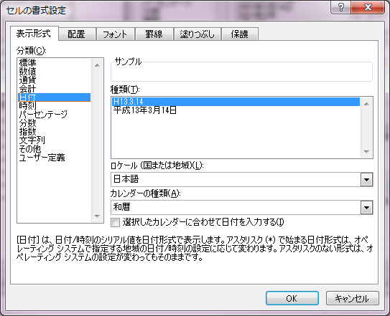
31 | (和暦)平成13年3月14日 | 1989-01-07 13:01:40 | 昭和64年1月7日 | 225 | [$-411]ggge"年"m"月"d"日";@
32 | (和暦)平成13年3月14日 | 1989-01-08 13:01:40 | 平成1年1月8日 | 225 | [$-411]ggge"年"m"月"d"日";@
33 | (和暦)平成13年3月14日 | 1926-12-24 13:01:40 | 大正15年12月24日 | 225 | [$-411]ggge"年"m"月"d"日";@
34 | (和暦)平成13年3月14日 | 1926-12-25 13:01:40 | 昭和1年12月25日 | 225 | [$-411]ggge"年"m"月"d"日";@
35 | (和暦)平成13年3月14日 | 1912-07-29 13:01:40 | 明治45年7月29日 | 225 | [$-411]ggge"年"m"月"d"日";@
36 | (和暦)平成13年3月14日 | 1912-07-30 13:01:40 | 大正1年7月30日 | 225 | [$-411]ggge"年"m"月"d"日";@
37
38
39
40

書式（時刻）
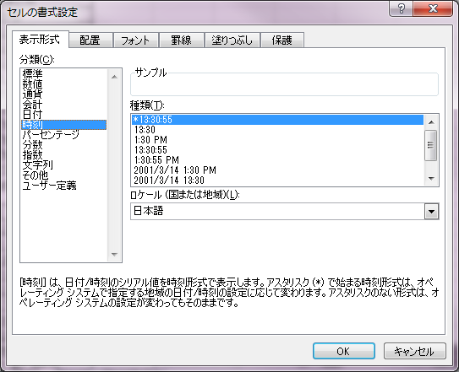
POICellFormatterのテスト用シート
 |  |  |  |  |  | （ロケール：日本語）
No. | 説明 | テストケース | テスト結果 | インデックス | フォーマット
1 | *13:30:55 | 2012-02-29 13:01:40 | 13:01:40 | 226 | [$-F400]h:mm:ss\ AM/PM
2 | 13:30 | 2012-02-29 13:01:40 | 13:01 | 227 | h:mm;@
3 | 1:30 PM | 2012-02-29 13:01:40 | 1:01 PM | 228 | [$-409]h:mm\ AM/PM;@
4 | 13:30:55 | 2012-02-29 13:01:40 | 13:01:40 | 229 | h:mm:ss;@
5 | 1:30:55 PM | 2012-02-29 13:01:40 | 1:01:40 PM | 230 | [$-409]h:mm:ss\ AM/PM;@
6 | 2014/3/14 1:30 PM | 2012-02-29 13:01:40 | 2012/2/29 1:01 PM | 212 | [$-409]yyyy/m/d\ h:mm\ AM/PM;@
7 | 2014/3/14 13:30 | 2012-02-29 13:01:40 | 2012/2/29 13:01 | 213 | yyyy/m/d\ h:mm;@
8 | 13時30分 | 2012-02-29 13:01:40 | 13時01分 | 231 | h"時"mm"分";@
9 | 13時30分55秒 | 2012-02-29 13:01:40 | 13時01分40秒 | 232 | h"時"mm"分"ss"秒";@
10

書式（パーセンテージ）
POICellFormatterのテスト用シート
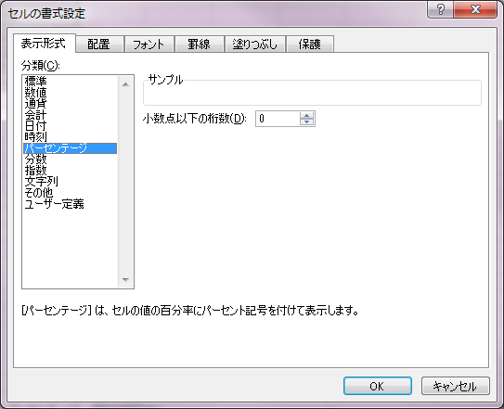
No. | 説明 | テストケース | テスト結果 | インデックス | フォーマット
1 | (小数0桁) | 12% | 12% | 9 | 0%
2 | (小数2桁) | 12.34% | 12.34% | 10 | 0.00%
3
4
5

書式（分数）
POICellFormatterのテスト用シート

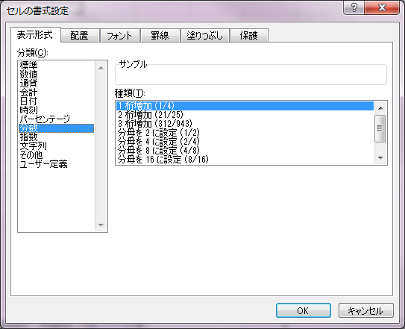
No. | 説明 | テストケース | テスト結果 | インデックス | フォーマット
1 | 1 桁増加（1/4） | 0.1234 | 1/8 | 12 | # ?/?
2 | 2 桁増加（21/25） | 0.1234 | 10/81 | 13 | # ??/??
3 | 3 桁増加（312/943） | 0.1234 | 106/859 | 233 | #\ ???/???
4 | 分母を 2 に設定 （1/2） | 0.25 | 1/2 | 234 | #\ ?/2
5 | 分母を 4 に設定 （2/4） | 0.25 | 1/4 | 235 | #\ ?/4
6 | 分母を 8 に設定 （4/8） | 0.25 | 2/8 | 236 | #\ ?/8
7 | 分母を 16 に設定 （4/8） | 0.25 | 4/16 | 237 | #\ ?/16
8 | 分母を 10 に設定 （3/10） | 0.25 | 3/10 | 238 | #\ ?/10
9 | 分母を 100 に設定 （30/100） | 0.25 | 25/100 | 239 | #\ ?/100
10

書式（指数）
POICellFormatterのテスト用シート

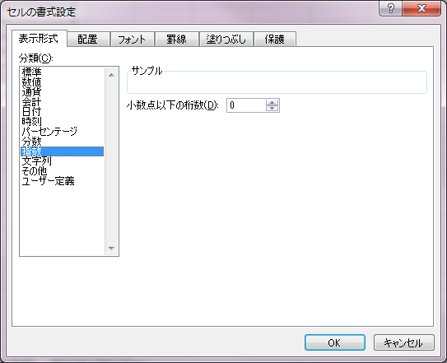
No. | 説明 | テストケース | テスト結果 | インデックス | フォーマット | 特殊条件
1 | (小数0桁) | 0.1234 | 1.E-01 | 240 | 0.E+00
2 | (小数2桁) | 1.23E-01 | 1.23E-01 | 11 | 0.00E+00
3 | (小数5桁) | 1.2345E-05 | 1.2345E-05 | 241 | 0.0000E+00
4 | (小数5桁) | 1.2346E+04 | 1.2346E+04 | 241 | 0.0000E+00
5 | (小数3桁) | 1.234E-05 | 1.235E-05 | 255 | 0.000E+00 | Java8=1.234E-05
6 | (小数3桁)(負の数) | -1.234E-05 | -1.235E-05 | 255 | 0.000E+00

書式（文字列）
POICellFormatterのテスト用シート

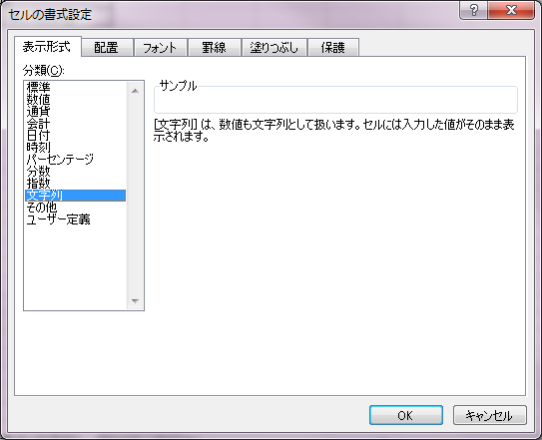
No. | 説明 | テストケース | テスト結果 | インデックス | フォーマット
1 | 通常 | あいうえおかきく | あいうえおかきく | 49 | @
2 | 数値 | 12345 | 12345 | 49 | @
3 | 小数 | 123.45 | 123.45 | 49 | @
4 | ブーリアン | TRUE | TRUE | 49 | @
5 | 日付 | 2012年2月29日 | 2012年2月29日 | 49 | @
6

書式（その他）
POICellFormatterのテスト用シート

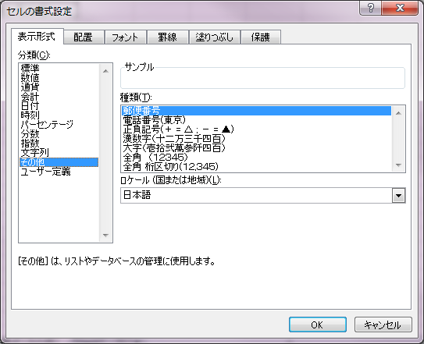
No. | 説明 | テストケース | テスト結果 | インデックス | フォーマット
1 | 郵便番号 | 1001701 | 100-1701 | 242 | [<=999]000;[<=9999]000\-00;000\-0000
2 | 電話番号（東京） | (123456789 | (01) 2345-6789 | 244 | [<=99999999]####\-####;\(00\)\ ####\-####
3 | 電話番号（東京）（市外局番なし） | 1234567 | 123-4567 | 244 | [<=99999999]####\-####;\(00\)\ ####\-####
4 | 正負記号（+ = △ ; - = ▲） | △ 12,345 | △ 12,345 | 243 | △\ #,##0;"▲"\ #,##0
5 | 正負記号（+ = △ ; - = ▲）（負の数） | ▲ 12,345 | ▲ 12,345 | 243 | △\ #,##0;"▲"\ #,##0
6 | 正負記号（+ = △ ; - = ▲）（負の数）（小数） | ▲ 1,235 | ▲ 1,235 | 243 | △\ #,##0;"▲"\ #,##0
7 | 漢数字（十二万三千四百） | 12345 | 一万二千三百四十五 | 245 | [DBNum1][$-411]General
8 | 漢数字（十二万三千四百）（負の数） | -12345 | -一万二千三百四十五 | 245 | [DBNum1][$-411]General
9 | 漢数字（十二万三千四百）（負の数）（小数） | -1234.5 | -千二百三十四.五 | 245 | [DBNum1][$-411]General
10 | 漢数字（十二万三千四百）（ゼロ） | 0 | 〇 | 245 | [DBNum1][$-411]General
11 | 大字 | 12345 | 壱萬弐阡参百四拾伍 | 246 | [DBNum2][$-411]General
12 | 大字（負の数） | -12345 | -壱萬弐阡参百四拾伍 | 246 | [DBNum2][$-411]General
13 | 大字（負の数）（小数） | -1234.5 | -壱阡弐百参拾四.伍 | 246 | [DBNum2][$-411]General
14 | 大字（ゼロ） | 0 | 〇 | 246 | [DBNum2][$-411]General
15 | 全角 | 12345 | １２３４５ | 247 | [DBNum3][$-411]0
16 | 全角（負の数） | -12345 | -１２３４５ | 247 | [DBNum3][$-411]0
17 | 全角（負の数）（小数） | -1235 | -１２３５ | 247 | [DBNum3][$-411]0
18 | 全角（ゼロ） | 0 | ０ | 247 | [DBNum3][$-411]0
19 | 全角 桁区切り | 12,345 | １２,３４５ | 248 | [DBNum3][$-411]#,##0
20 | 全角 桁区切り（負の数） | -12,345 | -１２,３４５ | 248 | [DBNum3][$-411]#,##0
21 | 全角 桁区切り（負の数）（小数） | -1,235 | -１,２３５ | 248 | [DBNum3][$-411]#,##0
22 | 全角 桁区切り（ゼロ） | 0 | ０ | 248 | [DBNum3][$-411]#,##0
23

書式（ユーザ定義）
POICellFormatterのテスト用シート

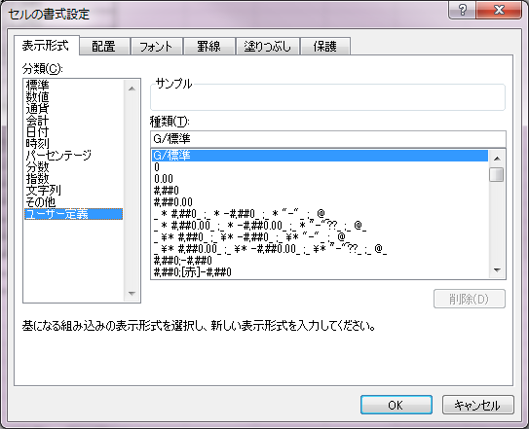
No. | 説明 | テストケース | テスト結果 | インデックス | フォーマット
1 | G/標準 | 12345 | 12345 | 0 | General
2 | 時刻 | 983245:01:40 | 983245:01:40 | 46 | [h]:mm:ss
3
4
5
6
7
8
9
10
11
12
13
14
15
16
17
18
19
20

